Баги
Number | Title | Priority | Preconditions | Steps | Result | Enviroment | Comment
FB-001 | Содержатся некорректные виды животных и животных, которых нет на сайте в поле "Вид животного" главной страницы сайта. | High | Открыта главная страница сайта http://130.193.37.179/app/pets | 1) На главной странице сайта, в меню поиска нажать на выпадающий список фильтра "Вид животного" | Ожидаемый результат: Выпадающий список фильтра "Вид животного" содержит корректные виды животных (кот, собака, попугай) Фактический результат: Выпадающий список фильтра "Вид животного" содержит некорректные виды животных (герой) и животных которых нет на сайте (обезьянка, коза) | 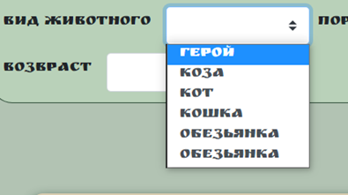 Windows 10 Pro, Браузер Google Chome Версия 103.0.5060.134 (Официальная сборка), (64 бит)
FB-002 | Содержатся некоректные значения в поле "Пол" главной страницы сайта | High | Открыта главная страница сайта http://130.193.37.179/app/pets | 1) На главной странице сайта, в меню поиска нажать на выпадающий список фильтра "Пол" | Ожидаемый результат: Выпадающий список фильтра "Пол" содержит два значения: мальчик и девочка Фактический результат: Выпадающий список фильтра "Пол" содержит некоректные значения - вилка, вилка, зеленый, кабель | Windows 10 Pro, Браузер Google Chome Версия 103.0.5060.134 (Официальная сборка), (64 бит) | 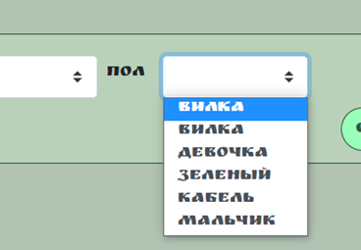
FB-003 | Не фильтруется порода исходя из выбранного вида животного в поле "Порода" главной страницы сайта | High | Открыта главная страница сайта http://130.193.37.179/app/pets | 1) Нажать на выпадающий список фильтра "Вид животного". 2)Выбрать животное "Кошка" 3)Нажать на выпадающий список фильтра "Порода" | Ожидаемый результат: В выпадающем списке появятся только породы кошек. Фактический результат: В выпающем списке появляются породы всех животных животных сайта. | Windows 10 Pro, Браузер Google Chome Версия 103.0.5060.134 (Официальная сборка), (64 бит) | 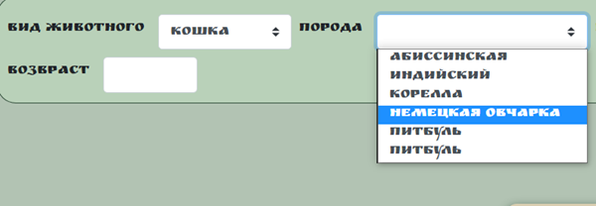
FB-004 | Вводится отрицательное значение в поле "Возраст" на главной странице сайта | Medium | Открыта главная страница сайта http://130.193.37.179/app/pets | 1) На главной странице сайта в поле "Возраст" ввести отрицательное число | Ожидаемый результат: В поле "Возраст" невозможно ввести отрицательное число, появляется предупреждение о корректности ввода. Фактический результат: Поле "Возраст" позволяет ввести отрицательные значения. | Windows 10 Pro, Браузер Google Chome Версия 103.0.5060.134 (Официальная сборка), (64 бит) | 
FB-005 | Не работает поиск животного через поле "Найти питомца" во вкладке "О нас". | High | Открыта вкладка "О нас" http://130.193.37.179/app/about | 1) Ввести в поле "Найти питомца" имя "Сэм" | Ожидаемый результат: Появится карточка питомца "Сэм". Фактический результат: Нет результата поиска. | Windows 10 Pro, Браузер Google Chome Версия 103.0.5060.134 (Официальная сборка), (64 бит) | 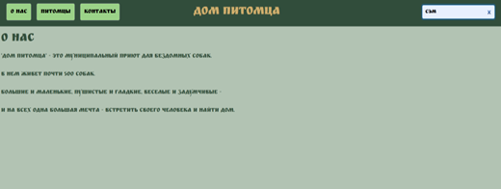
FB-006 | Не работает поиск животного через поле "Найти питомца" во вкладке "Контакты" | High | Открыта вкладка "Контакты" http://130.193.37.179/app/contact | 1) Ввести в поле "Найти питомца" имя "Сэм" | Ожидаемый результат: Появится карточка питомца "Сэм". Фактический результат: Нет результата поиска. | 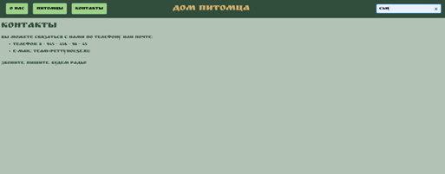 Windows 10 Pro, Браузер Google Chome Версия 103.0.5060.134 (Официальная сборка), (64 бит)
FB-007 | Отоображаются не все питомцы со статусом "Без дома" при наажатии на кнопку "Питомцы без дома" на главной странице сайта. | High | Открыта главная страница сайта http://130.193.37.179/app/pets | 1) Нажать на кнопку "Питомцы без дома" на главной странице сайта | Ожидаемый результат: Появился весь список питомцев со статусом "Без дома". Фактический результат: Появились не все питомцы со статусом "Без дома" | Windows 10 Pro, Браузер Google Chome Версия 103.0.5060.134 (Официальная сборка), (64 бит) | 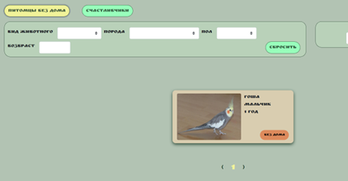
FB-008 | Не отоображаются питомцы со статусом "Хотят забрать" при нажатии на кнопку "Счастливчики" на главной странице сайта | High | Открыта главная страница сайта http://130.193.37.179/app/pets | 1) Нажать на кнопку "Счастливчики" на главной странице сайта | Ожидаемый результат:Появляется список питомцев со статусом "Хотят забрать" Фактический результат: Не появляются питомцы со статусом "Хотят забрать" | Windows 10 Pro, Браузер Google Chome Версия 103.0.5060.134 (Официальная сборка), (64 бит) | 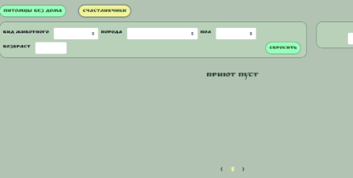
FB-009 | Не активны ссылки социальных сетей на главной странице сайта. | Medium | Открыта страница http://130.193.37.179/app/pets | 1) На главной странице сайта в подвале, нажать по очереди на иконки социальных сетей. | Ожидаемый результат: В новом окне откроется соответствующая социальная сеть. Фактический результат: Ссылки не активны. | Windows 10 Pro, Браузер Google Chome Версия 103.0.5060.134 (Официальная сборка), (64 бит) | https://www.loom.com/share/fd0cea8b96c14667876abb9abe7de51b
FB-010 | Не активны ссылки социальных сетей во вкладке "О нас" | Medium | Открыта вкладка "О нас" http://130.193.37.179/app/about | 1) Во вкладке "О нас" в подвале, нажать по очереди на иконки социальных сетей. | Ожидаемый результат: В новом окне откроется соответствующая социальная сеть. Фактический результат: Ссылки не активны. | Windows 10 Pro, Браузер Google Chome Версия 103.0.5060.134 (Официальная сборка), (64 бит) | https://www.loom.com/share/359c5272693e42a3a4f9b646034b9335
FB-011 | Не активны ссылки социальных сетей во вкладке "Контакты" | Medium | Открыта вкладка "Контакты" http://130.193.37.179/app/about | 1) Во вкладке "Контакты" в подвале, нажать по очереди на иконки социальных сетей. | Ожидаемый результат: В новом окне откроется соответствующая социальная сеть. Фактический результат: Ссылки не активны. | Windows 10 Pro, Браузер Google Chome Версия 103.0.5060.134 (Официальная сборка), (64 бит) | https://www.loom.com/share/e3c26aac194843178bc827658b9b7c81
FB-012 | Не отправляется заявка через всплывающее окно "Приютить питомца" | High | Открыта страница http://130.193.37.179/app/pets. | 1) Нажать на карточку питомца "Сэм" 2) Начать на кнопку "Приютить" 3) В новом окне заполнить все данные: - имя - Алексей - фамилия - Иванов - отчество - Петрович - тел - +79235489152 - почта - test@mail.ru - комментарий "Хочу забрать" 4) Нажать на кнопку "Да" | Ожидаемый результат: сообщение от системы: "Данные приняты". Фактический результат: заявка не отправляется | Windows 10 Pro, Браузер Google Chome Версия 103.0.5060.134 (Официальная сборка), (64 бит) | https://www.loom.com/share/1b3986d93fc84ccc8198802c8b00d8e0
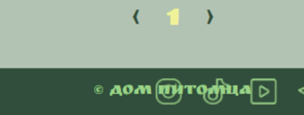
FB-013 | Принимаются числовые значения в полях "Имя"/"Фамилия"/"Отчество" в карточке "Приютить питомца" | Medium | Открыта страница http://130.193.37.179/app/pets. | 1) Нажать на карточку питомца "Сэм" 2) Начать на кнопку "Приютить" 3) В новом окне заполнить все данные: - имя - 123 - фамилия - 123 - отчество - 123 - тел - +7900 000 00 00 - почта - test@mail.ru - комментарий "Хочу забрать" 4) Нажать на кнопку "Да" | Ожидаемый результат: система выведет сообщение о некорректности вводимых данных Фактический результат: система принимает числовые значения. | Windows 10 Pro, Браузер Google Chome Версия 103.0.5060.134 (Официальная сборка), (64 бит) | https://www.loom.com/share/16c947141db444ac80db4894a8ae8401
FB-10:15014 | Кнопки социальных сетей в мобильной версии сайта перекликаются друг с другом | Medium | Открыта страница http://130.193.37.179/app/pets в мобильной версии сайта | 1) Главную страницу сайта прокрутить до подвала | Ожидаемый результат: все кнопки и картинки отображаются, нет наложения. Фактический результат: в подвале главной страницы кнопки социальных сетей наложились друг на друга | Windows 10 Pro, Браузер Google Chome Версия 103.0.5060.134 (Официальная сборка), (64 бит)

